Ethernet
Identification du Test |  | T1 |  |  | Référence du bloc testé : | W5500 - Interface Ethernet
Objectif du test : |  | Le test permet de vérifier que l'interface Ethernet est alimenté correctement.
Nom du testeur : |  | Robin MARTINEAU |  |  | Date :
Moyens mis en œuvre : |  | Logiciel : |  | Matériel : | Multimètres | Outils de développement :
Prérequis/Préconditions |  | La PEA doit avoir le code de téléverser dans son microcontrôleur.
Num étape | Procédure du test : |  | Résultat attendu |  | Critères de Réussite | Résultat obtenu | Validation (O/N)
1 | 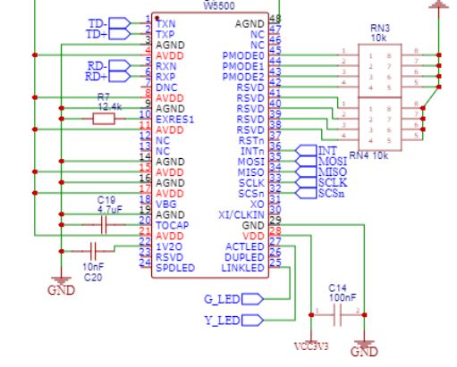 Passer le multimètre en mode voltmètres - tension fixe. Placer les pins du multimètre sur les pins 28 et 27. |  | Une tension doit être mesuré sur le multimètre. |  | Si la tension est de 3.3V.
Résultats | [ ] OK Anomalie [ ] mineure [ ] majeure [ ] bloquante [ ] NOK |  |  |  |  | Réf. anomalie :

Identification du Test |  | T2 |  |  | Référence du bloc testé : | W5500 - Interface Ethernet + µC
Objectif du test : |  | Le test permet de vérifier que l'interface Ethernet communiquer correctement en SPI avec le microcontrolleur
Nom du testeur : |  | Robin MARTINEAU |  |  | Date :
Moyens mis en œuvre : |  | Logiciel : |  | Matériel : | Oscilloscope | Outils de développement :
Prérequis/Préconditions |  | La PEA doit avoir le code de téléverser dans son microcontrôleur. L'utilisateur doit disposer d'un badge RFID adapté.
Num étape | Procédure du test : |  | Résultat attendu |  | Critères de Réussite | Résultat obtenu | Validation (O/N)
1 | Placer les sondes de l'oscilloscope sur les pins 35 (MOSI) et 34 (MISO). Passer le trigger de l'oscilloscope en mode Single pour capturé le signal au premier front. Image du schéma : |  | L'oscilloscope dois afficher le résultat suivant : (Capture d'oscilloscope ) |  | Le test est réussi si la trame reçu est la même. | La trame envoyé est la même que celle envoyé. | O
Résultats | [ ] OK Anomalie [ ] mineure [ ] majeure [ ] bloquante [ ] NOK |  |  |  |  | Réf. anomalie :

